Início
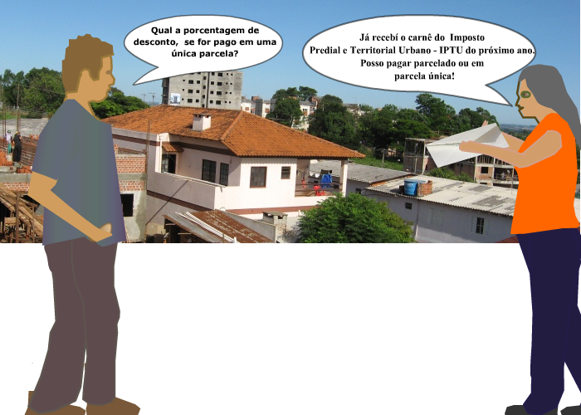

Aplicação
Porcentagem |  | %

Situação-problema de Aplicação

Celina recebeu o carnê do IPTU (Imposto Predial )para o ano de 2010.
Com duas opções de pagamento: parcela única de R$ 517,13 ou 10 parcelas de R$ 59,04 cada uma.
Para Celina escolher um dos planos de pagamento. Ela quer saber, quanto porcento foi o desconto da parcela única?
Discussão:
Para descobrir a porcentagem do desconto da parcela única.
Precisamos primeiro calcular o valor total do IPTU.

Para calcular o valor total do IPTU, basta utilizar o algorítmo da multiplicação no Excel.

Valor Total do IPTU | Valor da parcela | Número de parcelas
Vt | Vp | np
Multiplicando seus fatores, isto é, o valor da parcela pelo número de parcelas.

Sabendo o valor total do IPTU é só aplicar o cálculo da regra de três simples.

 | Valor do IPTU | %
 | Vt | 100
 | Parcela Única = Pu | x

O cálculo da porcentagem é uma razão diretamente proporcional e pode ser escrito:

 | Vt / Pu = 100 / x

 | #REF!
1 | 1

Créditos
 | Projeto de extensão "O Uso da Informática no Ensino da Matemática na Educação Básica"
 | Departamento de Física, Estatística e Matemática
 | Universidade Regional do Noroeste do Estado do Rio Grande do Sul
 | NTE-Núcleo de Tecnologia Educacional
Créditos
Créditos
 | 36ª CRE -Coordenadoria Regional de Educação


 | Créditos

Eni de Paula
Aluna do Curso - Materiais Virtuais Interativos para o Ensino da Matemática na Educação Básica

 | Revisado e aperfeiçoado por:
 | Cristiane Raquel Kern
 | Viviane Roncaglio
 | Alunas do curso de Licenciatura em Matemática da Unijuí

 |  | UNIJUÍ - Universidade Regional do Noroeste do Estado do Rio Grande do Sul | UNIJUÍ - Universidade Regional do Noroeste do Estado do Rio Grande do Sul

